Abrechnung
Sie erstellen für die Wellness Oase PLUS ein Abrechnungs-fomular. Bevor das Formular in den Einsatz kommt, geben Sie es zur Kontrolle einer Kollegin/einem Kollegen.
1. Heben Sie den Blattschutz auf. Das Kennwort lautet: 123456
2. Zur Erklärung der Zelleneingaben versehen Sie einige Zellen (gemäss Abbildung rechts) mit einer Notiz.
3. Fügen Sie in der Zelle C3 den folgenden Kommentar ein.
Welches Darstellungsformat sollen wir in Zukunft verwenden?
17. November 20XX
17.11.XX
Montag, 17. November 20XX
4. Entsperren Sie die gelben Zellen, in welche Eingaben gemacht werden dürfen.
5. Bei Zellen, die Formeln enthalten (grüne Zellen), blenden Sie diese (für den Blattschutz) aus.
6. Schützen Sie das Tabellenblatt erneut mit dem Kennwort: 123456
7. Posten Sie eine Antwort auf den Kommentar in Zelle C3.
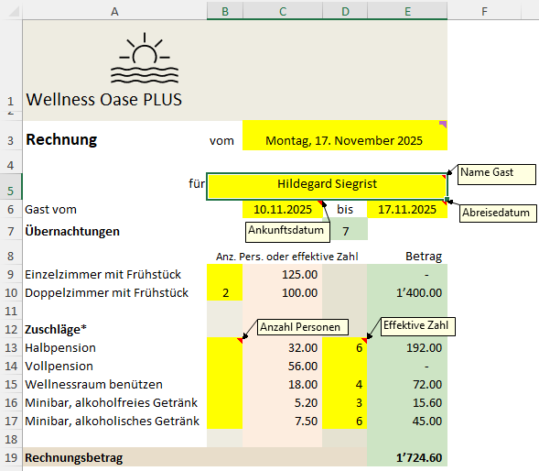
Wellness Oase PLUS

Rechnung | vom | Montag, 17. November 2025

für | Hildegard Siegrist
Gast vom |  | 2025-11-10 | bis | 2025-11-17
Übernachtungen |  |  | 7
 | Anz. Pers. oder effektive Zahl |  |  | Betrag
Einzelzimmer mit Frühstück |  | 125.00 |  | -
Doppelzimmer mit Frühstück | 2 | 100.00 |  | 1,400.00

Zuschläge*
Halbpension |  | 32.00 | 6 | 192.00
Vollpension |  | 56.00 |  | -
Wellnessraum benützen |  | 18.00 | 4 | 72.00
Minibar, alkoholfreies Getränk |  | 5.20 | 3 | 15.60
Minibar, alkoholisches Getränk |  | 7.50 | 6 | 45.00

Rechnungsbetrag |  |  |  | 1,724.60

Kommentar

Doppelzimmer: Preis pro Person
*) Zuschläge pro Person und Tag, Anzahl bzw. effektive Zahl

